Screw Calc
PGB FIXING CALCULATOR |  |  | EN
for decking screws

Company:
Name: |  |  | Date: | 2018-10-08
Person in Charge: |  |  | Project:
Phone: |  |  | E-mail:
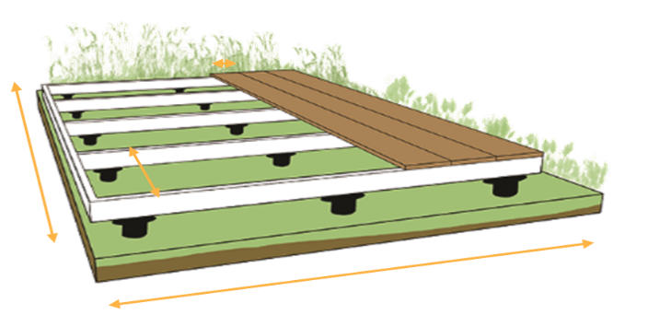
A
B
C

DECKING
 | length (A) | 200 | cm
 | width (B) | 300 | cm
 | wood type

DECK
 | width (C) | 140 | mm
 | thickness | 27 | mm
 | distance | 6 | mm
 | quantity | 14 | pcs

STRUCTURE
 | width |  | mm
 | thickness |  | mm
 | spacing | 50 | cm
 | quantity | 7 | pcs

SCREWS
 | diameter | 5 | mm
 | length | 60 | mm
 | quantity | 192 | pcs

 |  | It is recommanded te predrill in hardwood

FIXING PRO Calc
PGB FIXING CALCULATOR |  |  | FR
pour HAPAX FIXING PRO

Société:
Nom: |  |  | Date: | 2018-10-08
Responsable: |  |  | Projet:
Téléphone: |  |  | E-mail:

A
B
C

TERRASSE
 | longueur (A) | 2000 | cm
 | largeur (B) | 2000 | cm
 | type de bois

LAMES
 | largeur (C) | 150 | mm
 | épaisseur | 22 | mm
 | distance | 6 | mm
 | quantité | 128 | pcs

LAMBOURDES
 | largeur | 60 | mm
 | épaisseur | 60 | mm
 | entraxe | 40 | cm
 | quantité | 51 | pcs

HAPAX FIXING PRO - FIXATION INVISIBLE
 | quantité | 6544 | pcs
 | emballages | 66 | boîte(s)

 |  | Il est conseillé de préforer dans les bois durs

Rock Calc
PGB FIXING CALCULATOR |  |  |  | EN
for screw foundation HAPAX ROCK

Company:
Name: |  |  |  | Date: | 2018-10-08
Person in Charge: |  |  |  | Project:
Phone: |  |  |  | E-mail:
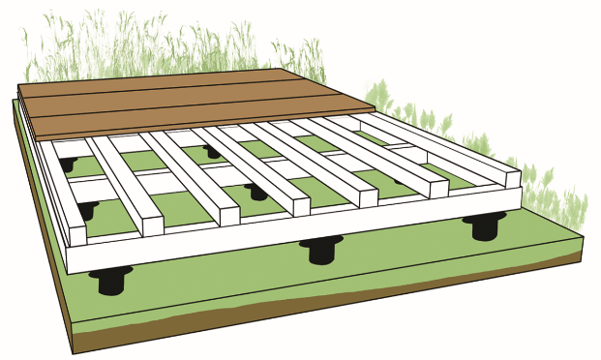
C
D
A
B

DECKING
 |  | length (A) | 300 | cm
 |  | width (B) | 300 | cm

UNDER STRUCTURE HARDWOOD
 | minimum section |  | 45x70 | mm
 | spacing under structure (C) |  |  | cm
 | spacing screw foundation (D) |  |  | cm
 |  | quantity | #DIV/0! | pcs

UNDER STRUCTURE TIMBER - LEAF WOOD
 | minimum section |  | 63x150 | mm
 | spacing under structure (C) |  |  | cm
 | spacing screw foundation (D) |  |  | cm
 |  | quantity | #DIV/0! | pcs

